Лист1
Windows 10 Pro Firefox Версия 86.0.1 ( 64-битный )
№ ID | Название | Предусловие | Шаги | Ожидаемый результат | Фактический результат | Серьезность | Доказательства | BUG
1 | Регистрация: Можно зарегистрироваться вводя в поле пароль только из спец.символов | очистить кэш и куки | 1. Перейти по ссылке https://test.myelsa.ru/auth/reg 2. В поле "Email" ввести livnevl@gmail.com 3. В поле "Пароль" ввести н-р: <<>>|||<>\\\ 4. Отметить чек-бокс ( обязателен к заполнению ) 5. Нажать кнопку "Зарегистрироваться" | Регистрация не выполнена. В поле "Пароль" должны присутствовать как заглавные латинские буквы, так и цифры. | Зарегистрирован новый пользователь. | S3 (значительный) | 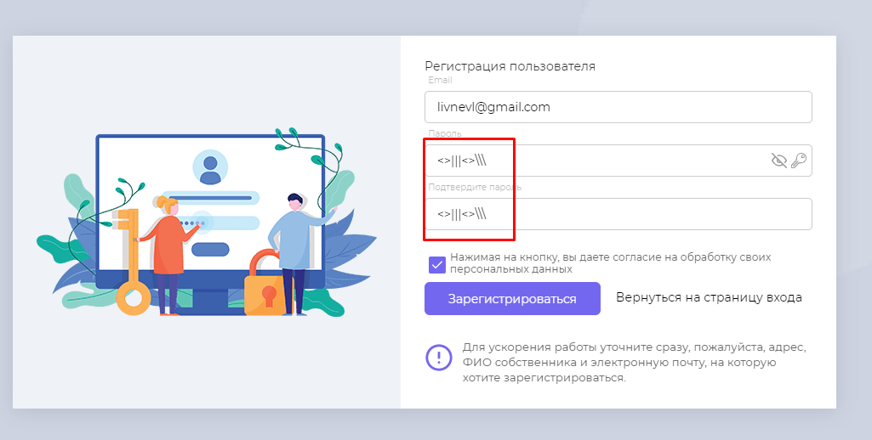 | BUG
2 | Регитсрация: Можно зарегистрироваться под не существующей почтой | очистить кэш и куки | 1. Перейти по ссылке https://test.myelsa.ru/auth/reg 2. В поле "Email" ввести vagon@щука.ю 3. В поле "Пароль" ввести н-р: Goretz123 4. Отметить чек-бокс ( обязателен к заполнению ) 5. Нажать кнопку "Зарегистрироваться" | Регистрация не выполнена. В пароле "Email" должна быть введена существующаяя эл.почта | Зарегистрирован новый пользователь. | S3 (значительный) | 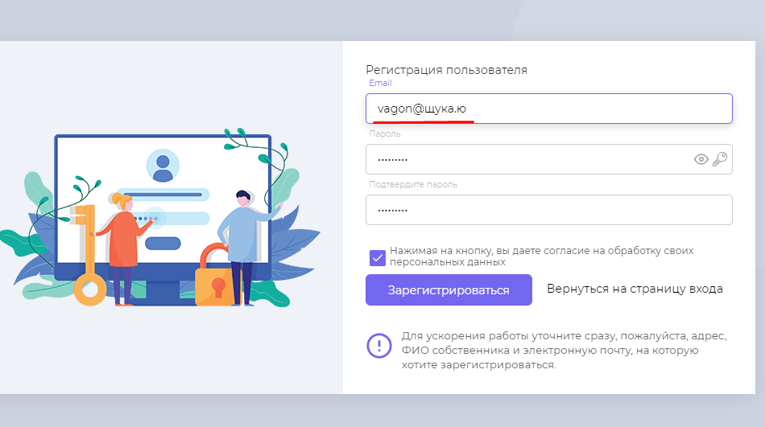 | BUG
3 | На почту не приходит инструкция по восстановлению пароля | Быть зарегистрированным пользователем | 1. Перейти по ссылке https://test.myelsa.ru/auth/forgot-password 2. В поле "Email" ввести корретные данные 3. Нажать кнопку "Сбросить пароль" | На почту пришло письмо с инструкцией по восстановлению пароля. | Письмо не приходит на указанную почту | S2 ( значительный ) |  | BUG
4 | Не верное отображение страницы при переходе к инструкции регистрации помещений | Войти в личный кабинет под своей учетной записью | 1. В поле left site bar нажать на вкладку "Профиль" 2. В Content поле нажать кнопку "Инструкция к регистрации помещений" | Открылась понятная для пользователя страница с инструкцией. | Открылась страница с HTML кодом | S2 ( значительный ) | 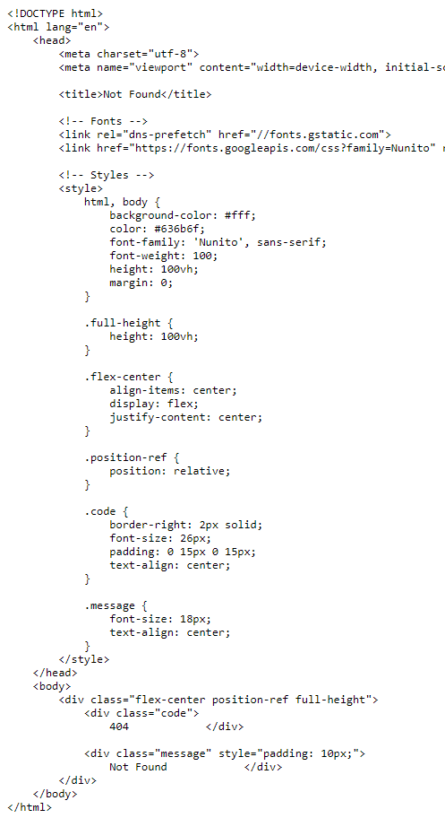 | BUG
5 | Можно оставить обращени при не полном указании номера телефона | Войти в личный кабинет под своей учетной записью | 1. На главной странице в блоке "Счетчики" нажать кнопку "Оставить обращение" 2. В появившемся окне заполнить поля "Категория", "Описание" 3. В поле "Телефон для связи" ввести н-р "+7" 4. Нажать кнопку "Добавить" | Обращение не оформлено. Поле "Телефон для связи" обязательное поел для заполнения,подсвечивается красным цветом. | Обращение оформлено. Появилось в списке обращений во вкладке "Обращения" | S4 (не значительный) |  | BUG
6 | Можно оставить сообщение в обще без указания телефона из вкладки "Обращения" | Войти в личный кабинет под своей учетной записью | 1. На главной странице слева перейти во вкладку "Обращения" 2. В нижем, левом углу нажать кнопку "Добавить обращение" 3. В появившемся окне заполнить корректновсе поля кроме поля "Телефон для связи" 4. Нажать "добавить" | Обращение не добавлено. Поле "Телефон для связи" подсвечивавется красным цветом с надписью "Обязательно для заполнения" | Обращение опубликовано. | S4 (не значительный) |  | BUG
7 | Во вкладке "Платежи! Отсутствует ссылка на оплаченный чек. | Войти в личный кабинет под своей учетной записью и оплатить квитанцию нажав в блоке "Квитанции" кнопку "Пополнить баланс" | 1. На главной странице слева перейти во вкладку "Платежи" | Имеется ссылка на оплаченные чеки | Ссылки нет, стоят прочерки. | S3 (значительный) | 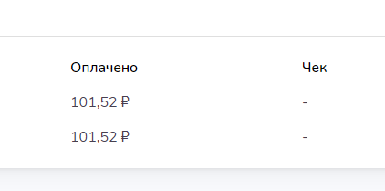 | BUG
8 | Не верное наименование кнопки в блоке "Квитанции" | Войти в личный кабинет под своей учетной записью | 1. На главной старнице справа в блоке "Квитанции" нажать кнопку "Пополнить баланс" 2. Появилось окно с наименованием "Оплата квитанции" | Наименование кнопки в блоке "Квитанции" совпадает с наимменованием всплывающего окна после нажатия на эту кнопку. | Наименования не совпадают | S4 (не значительный) | 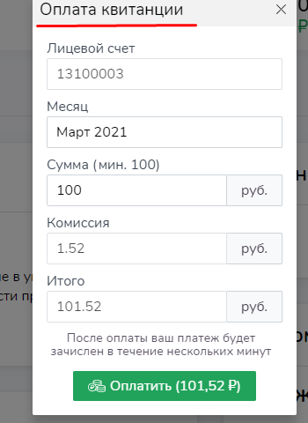 | BUG
10 | На главной странице в поле Top bar отсутствует кнопка переключения между лицевыми счетами | Войти в личный кабинет под своей учетной записью. Перейти в инструкцию по использованию личного кабинета | 1. Быть на главной странице | Имеется кнопка переключения между лицевыми счетами | Кнопка отсутствует | S4 (не значительный) | 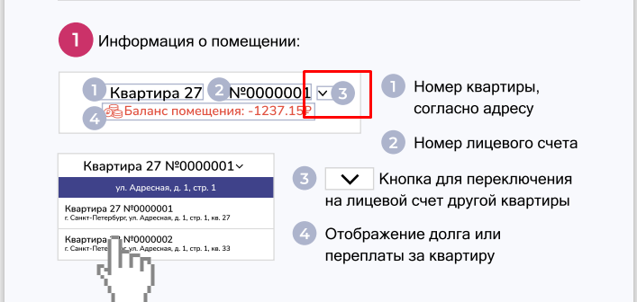 | BUG
11 | В блоке "Информация о квартире" отсутствует информация | Войти в личный кабинет под своей учетной записью. Перейти в инструкцию по использованию личного кабинета | 1. Быть на главной странице | Информация присутствует | Информация отсутствует | S4 (не значительный) |  | BUG
12 | В поле "Новости" отсутствуют кнопки-стрелки пеерключения новостей | Войти в личный кабинет под своей учетной записью. Перейти в инструкцию по использованию личного кабинета | 1. Проскролить главную страницу вниз. | Стрелки присутствуют | Стрелки отсутствуют | S4 (не значительный) |  | BUG
 | Предложения
 | Написать наименования значков "Сохранить" и "Обновить" | Войти в личный кабинет под своей учетной записью | 1. В зоне left site bar нажать на вкладку "Профиль" 2. Навести стрелкой мыши на значки "Сохранить" и "Обновить" | При наведении стрелки мыши на кнопки, сверху отображается наименование кнопки.
 | Прикладываемый файл и текстовое сообщение к этому файлу во вкладке "Обращение" должно идти, как одно сообщение. | Войти в личный кабинет под своей учетной записью. Оставить обращение | 1. Войти во вкладку "Обращения" 2. Слевой стороны выбрать созданное обращение 3. В нижнем, правом углу зоны Content нажать на значок скрепки 4. Выбрать файл 5. В появившемся окне в поле "Написать сообщения" написать текст 6. Нажать Enter | Файл и текст появились одним сообщением | Файл и текст появились разрозненно. |  | 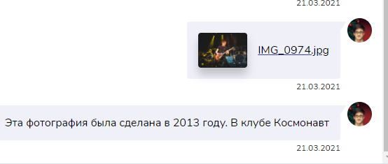
 | Во вкладке "Платежи" добавить функцию распечатки чека | Войти в личный кабинет под своей учетной записью | 1. Войти во вкладку "Платежи" | Рядом с ссылкой на открытие чека стоит значок принтера.

